Sammanfattning
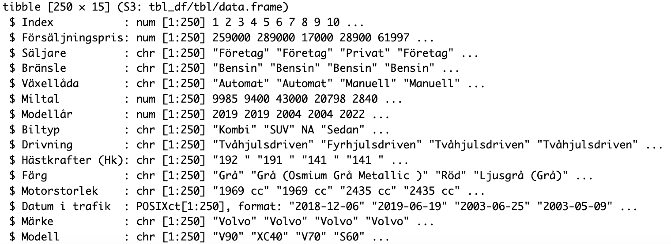
 | Försäljningspris
1 | kr259,000
2 | kr289,000
3 | kr17,000
4 | kr28,900
5 | kr61,997
6 | kr15,000
7 | kr227,300
8 | kr119,900
9 | kr12,000
10 | kr334,900
11 | kr319,900
12 | kr344,900
13 | kr509,000
14 | kr264,500
15 | kr394,500
16 | kr379,500
17 | kr229,900
18 | kr217,900
19 | kr185,000
20 | kr29,500
21 | kr33,500
22 | kr65,000
23 | kr44,000
24 | kr53,000
25 | kr629,000
26 | kr559,900
27 | kr559,900
28 | kr619,900
29 | kr449,900
30 | kr449,900
31 | kr419,900
32 | kr469,900
33 | kr459,900
34 | kr439,900
35 | kr599,900
36 | kr549,900
37 | kr479,900
38 | kr359,000
39 | kr389,800
40 | kr404,900
41 | kr324,900
42 | kr32,000
43 | kr439,500
44 | kr493,900
45 | kr442,900
46 | kr359,900
47 | kr189,900
48 | kr368,800
49 | kr424,900
50 | kr109,900
...
Antal per Modell
 | Summa
V70 | 116
XC40 | 113
V60 | 77
C40 | 72
XC60 | 65
V90 | 45
V50 | 34
S60 | 30
XC90 | 30
EX30 | 29
V40 | 24
XC70 | 18
V90 Cross Country | 17
V60 Cross Country | 14
S40 | 12
S90 | 11
V40 Cross Country | 9
940 | 8
S80 | 8
740 | 4
C70 | 3
850 | 3
S70 | 3
C30 | 2
S60 Cross Country | 1
EX90 | 1
C42 | 1
240 | 1
(tom) | 0

 | Miltal
1 | 9985
2 | 9400
3 | 43000
4 | 20798
5 | 2840
6 | 22521
7 | 15837
8 | 15839
9 | 28857
10 | 5062
11 | 4960
12 | 3100
13 | 17282
14 | 9650
15 | 4046
16 | 11984
17 | 12460
18 | 7485
19 | 11607
20 | 61900
21 | 23460
22 | 21300
23 | 29860
24 | 23400
25 | 138
26 | -
27 | -
28 | 508
29 | 1962
30 | 2276
31 | 5093
32 | 2682
33 | 4258
34 | 5760
35 | 501
36 | 221
37 | 1051
38 | 12900
39 | 7445
40 | 7583
41 | 8201
42 | 22698
43 | 8596
44 | 8351
45 | 3423
46 | 6608
47 | 16021
48 | 11778
49 | 9100
50 | 25498
...
 | Modellår
1 | 2019
2 | 2019
3 | 2004
4 | 2004
5 | 2022
6 | 2004
7 | 2018
8 | 2015
9 | 1998
10 | 2020
11 | 2021
12 | 2021
13 | 2021
14 | 2020
15 | 2023
16 | 2022
17 | 2016
18 | 2018
19 | 2018
20 | 2013
21 | 2006
22 | 2011
23 | 2008
24 | 2011
25 | 2024
26 | 2024
27 | 2024
28 | 2024
29 | 2023
30 | 2023
31 | 2023
32 | 2022
33 | 2021
34 | 2021
35 | 2024
36 | 2024
37 | 2023
38 | 2018
39 | 2020
40 | 2019
41 | 2020
42 | 2009
43 | 2020
44 | 2018
45 | 2022
46 | 2022
47 | 2014
48 | 2018
49 | 2021
50 | 2014
...

